TEMPLATE
NOM DE LA RECETTE : PESTO DE PERSIL ET GRAINES DE TOURNESOL
 |  |  |  | 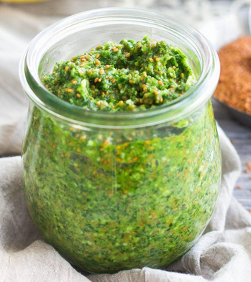
NOMBRE DE COUVERTS : | 25 | CVTS

POIDS DE LA PORTION |  | GRAMMES

PRIX PAR PORTION : |  | EUROS

TEMPS DE PREPARATION : |  | MINUTES

INGRÉDIENTS | QUANTITÉ | UNITÉ | PRIX [€/kg] | COÛT | FOURNISSEUR
Persil plat | 150 | Gr
Parmesan | 70 | Gr
Graine de tournesol | 70 | Gr
Jus de citron | 20 | ML
Sel
Poivre
Huile de tournesol | 150 | ML

TOTAL |  |  | 0.00 | 0.00
ALLERGÈNES :

MODE DE PRÉPARATION :
1) Hacher très finement le persil et les graines de tournesol légèrement toréfiées 2) Incorporer le parmesan et le jus de citron, saler et poivrer 3) Incorporer petit à petit l’huile de tournesol

